상품제안서
J32 모디스 도킹형 미니 보조배터리 5000mAH c타입 / 8핀 갤럭시 아이폰용 | 상품코드: F28490

 |  |  |  |  |  |  | 02-412-0044 | www.easy1.co.kr
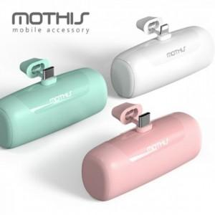

【상세/제작정보】

【인쇄/포장옵션】 | 레이저, 풀칼라 / 포장지포장

【공급단가】 | 수량 | 100~ | 300~ | 500~ | 1,000~ | 3,000~
*VAT별도 | 단가 | 9,820원 | 9,660원 | 9,410원 | 9,250원 | 9,000원

【상품 URL】 | http://www.easy1.co.kr/src/goods_detail.php?gdno=28490

